Trang_tính1
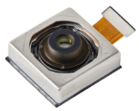
SOURCING FAIR

Sourcing Target

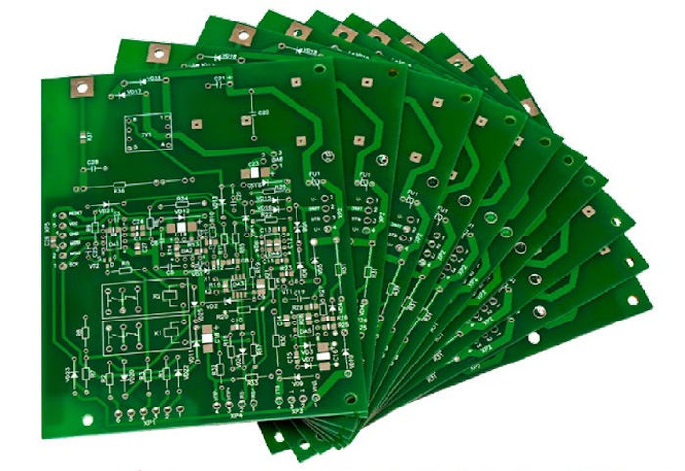
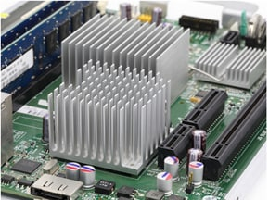
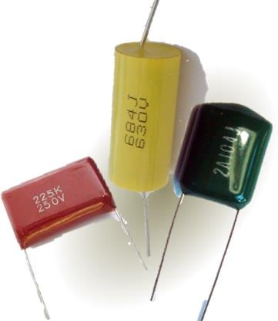
Business division |  | Sourcing Part & Category
OPTICS | Phone Camera | Lens, VCM sub assy, Filter attach, Optical instrument
 | Car Camera | Diecasting, PCB, Injection Mold , Subsidiary materials
Automotive | Tele & Power | (Circuit) IC, FET, Diode, Relay, Magnetic element, PCB (Instrument) Diecasting, Injection Mold , Press
 | Motor | Diecasting, Shaft manufacturing, PCB ASM, Press, Injection Mold
Electric | Power | PCB, Heat Sink, Film Capacitor
 | RF | F-Connector, Din-Jack, Cristal
 | New Business | Large injection, Large Heat sink, Harness, Transformer
Equipment |  | Various facilities supplied by Vietnamese corporations
General Procurement |  | Various jigs and tools supplied by the Vietnamese corporation
Outsourcing |  | PCB SMT | PCB (Bảng mạch in) | Heat sink (Tản nhiệt) | Film capacitor (Tụ điện phim)

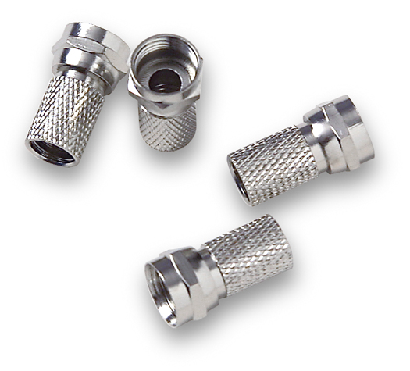
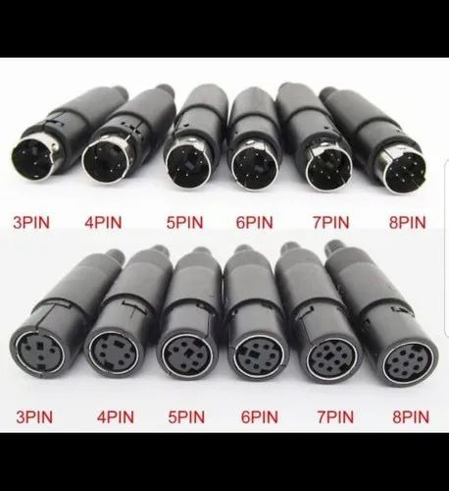
Required information
Please provide Company profile as "Template" including key information:
2022 & 2023 Sales amount
Number of employee, please specify number of R&D department and Quality department employee
Factory location & address
Key customer name
Name, photo of part that can be supplied
Contact point (email, phone number)

Mục tiêu tìm nguồn cung ứng
 |  |  | F Connector (Đầu nối cổng Type F) | Din-Jack (Đầu nối DIN)
Tên các bộ phận |  | Các phần & danh mục cần tìm nguồn cung ứng
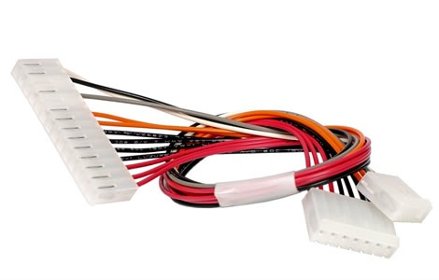
Quang học | Camera điện thoại | Ống kính, bán thành phẩm bộ vi chuyển động, kính lọc, thiết bị quang học
 | Camera ô-tô | Đúc khuôn, Bảng mạch in, Khuôn phun, Vật liệu phụ
Ô-tô |  | (Mạch) IC, FET, Diode, Rơle, Phần tử từ tính, PCB (Dụng cụ) Đúc khuôn, Khuôn phun, Máy ép
 | Motor | Đúc khuôn, sản xuất trục, PCB ASM, máy ép, khuôn phun
Điện |  | Bảng mạch in, Tản nhiệt, Tụ điện phim
 | RF | Đầu nối cổng type-F, Đầu nối DIN
 | Lĩnh vực mới | Ép phun lớn, Tản nhiệt lớn, Bộ dây điện, Biến áp
Thiết bị |  | Các loại thiết bị
General purchase |  | Đồ gá
Thuê ngoài |  | Gia công gắn bảng mạch in
 |  |  | Harness (Bộ dây điện)
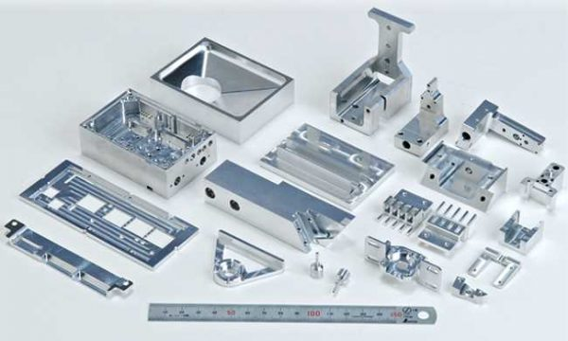
Thông tin bắt buộc
Vui lòng cung cấp Hồ sơ công ty dưới dạng "Mẫu" bao gồm các thông tin chính:
Số tiền bán hàng năm 2022 & 2023
Số lượng nhân viên, vui lòng ghi rõ số lượng nhân viên bộ phận R&D và nhân viên bộ phận Chất lượng
Vị trí & địa chỉ nhà máy
Tên khách hàng chính
Tên, hình ảnh bộ phận có thể cung cấp
Địa chỉ liên lạc (email, số điện thoại)

 |  |  | Jig (Đồ gá)

